Beschreibung
Sverweis

Befehl: Registerkarte "Formeln", Gruppe "Funktionsbibliothek", Befehl "Nachschlagen und Verweisen", Befehl "Sverweis"

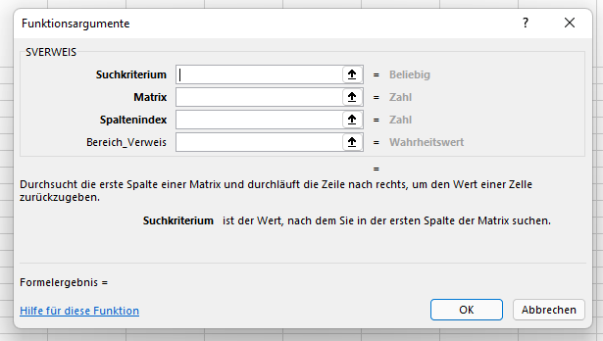

Was wird gesucht?
Wo wird gesucht?
Die wievielte Spalte wird ausgegeben?
Welcher Wahrheitswert wird erwartet?

 | Matrix

 | 1. Spalte | 2. Spalte | 3. Spalte | 4. Spalte
 | ArtikelNr | Artikel | Einzelpreis | USt-Satz
 | 1211 | Schrauben M5*60 | 12.20 | 7%
 | 1212 | Schrauben M6*80 | 2.85 | 19%
 | 1213 | Schrauben M9*75 | 1.90 | 19%
 | 1214 | Schrauben M10*80 | 1.25 | 7%

Rechnung

ArtNr | Artikel | Einzelpreis | Menge | USt | Nettopreis
1212 | Schrauben M6*80 | 2.85 |  | 19.00% | 0 | FALSE

 | Formel in B40: =SVERWEIS(A40;$B$30:$E$34;2)
Arbeitsauftrag:
Wodurch unterscheidet sich der Sverweis in C40 und E40 von B40?
Lösung: Durch den Spaltenindex

Lager-Inventur
Inventurliste

Artikel | Lagerbestand | Einzelpreis | Gesamtpreis
AMD Phenom X4 9500 | 25 | 184.00 € | 4,600.00 €
AMD Phenom X4 9600 | 102 | 194.00 € | 19,788.00 €
AMD Phenom X4 9850 | 98 | 205.00 € | 20,090.00 €
Intel® Core 2 Duo E6700 | 53 | 275.00 € | 14,575.00 €
Intel® Core 2 Duo E8500 | 234 | 269.00 € | 62,946.00 €
Intel® Core 2 Quad Q 9450 | 79 | 309.00 € | 24,411.00 €
 |  |  | 146,410.00 €

Arbeitsauftrag:
1. Zentrieren Sie die Tabellenüberschrift über die Spalten A bis D. Wählen Sie die Schriftgröße 20 und Fett.
2. Formatieren Sie die Spaltenüberschriften in Schriftgröße 14 und Fett.
3. Übernehmen Sie mit dem Sverweis die Einstandspreise aus dem Registerblatt Lager - Einstandspreise.
4. Berechnen Sie den Wert des gesamten Lagerbestandes an Prozessoren.
5. Formatieren Sie die Tabelle mit einem Rahmen und Währungsbeträgen.
6. Fügen Sie Ihren Vornamen und Namen sowie das Datum mit der Datumsfunktion ein.
7. Drucken Sie die Tabelle mit Formeln und Zahlen aus.

Provisionen - Berechnung
Provisionskosten nach Unternehmungen

Unternehmung | Ort | Bezirk | Nettoumsatz | Provision
Steinhauser GmbH | Donauwörth | Schwaben | 45,000.00 € | keine Provision
Schneid OHG | München | Oberbayern | 98,000.00 € | 3,920.00 €
Münch GmbH & Co KG | München | Oberbayern | 105,000.00 € | 7,350.00 €
Ringeisen e. K. | Regensburg | Oberpfalz | 65,000.00 € | 1,300.00 €
Müller GmbH | Rain | Schwaben | 79,500.00 € | 3,180.00 €
Thöny AG | Würzburg | Unterfranken | 32,800.00 € | keine Provision
Rößner e. G. | Nürnberg | Mittelfranken | 114,600.00 € | 8,022.00 €
Harzmann GmbH | Augsburg | Schwaben | 65,000.00 € | 1,300.00 €
Hoser e. K. | Nördlingen | Schwaben | 84,400.00 € | 3,376.00 €
Krieger KG | Landshut | Niederbayern | 63,100.00 € | 1,262.00 €
Schneider e. K. | Bayreuth | Oberfranken | 51,800.00 € | 1,036.00 €
 |  |  |  | 30,746.00 €
Anzahl der Kunden | 11

Vertreterprovisionen
Bezirk | Vertreter | Kundenanzahl | Provision
Mittelfranken | Karg | 1 | 8,022.00 €
Niederbayern | Schmid | 1 | 1,262.00 €
Oberbayern | Beck | 2 | 11,270.00 €
Oberfranken | Langer | 1 | 1,036.00 €
Oberpfalz | Beier | 1 | 1,300.00 €
Schwaben | Barth | 4 | 7,856.00 €
Unterfranken | Konle | 1 | - €
Summe |  | 11 | 30,746.00 €

Arbeitsauftrag:
1. Formatieren Sie die Spaltenüberschriften in den Zeilen 3 und 20 Fett und in Schriftgröße 12.
2. Formatieren Sie die Überschrift der Tabelle über die Spalten A bis E in Schriftgröße 16 und Fett.
3. Ergänzen Sie in der Spalte C den Bezirk mit SVerweis mit dem Tabellenblatt Provisionen - Bezirk.
4. Berechnen Sie mit Wenn Formeln in der Spalte E die Provisionen in Euro mit den Angaben aus dem Tabellenblatt Provisionen - Bezirk.
5. Berechnen Sie in B16 die Anzahl der Kunden und in E15 die Summe der Provisionen.
6. Berechnen Sie in der Spalte C wieviel Kunden jeder Vertreter betreut.
7. Berechnen Sie mit der Summewenn-Formel die Provision pro Vertreter.
8. Speichern Sie jetzt.
9. Berechnen Sie in C28 die Summe der Kundenanzahl und in D28 die Summe der Provision (Hinweis: Die Ergebnisse müssen mit den berechneten Werten in B16 und E15 übereinstimmen).
10. Sortieren Sie die Tabelle Vertreterprovisionen nach Regierungsbezirken.
11. Berechnen Sie die Summe der Provisionen und des Nettoumsatzes.
12. Gestalten Sie die Tabellen mit Rahmen.

